výsledky zkoušek
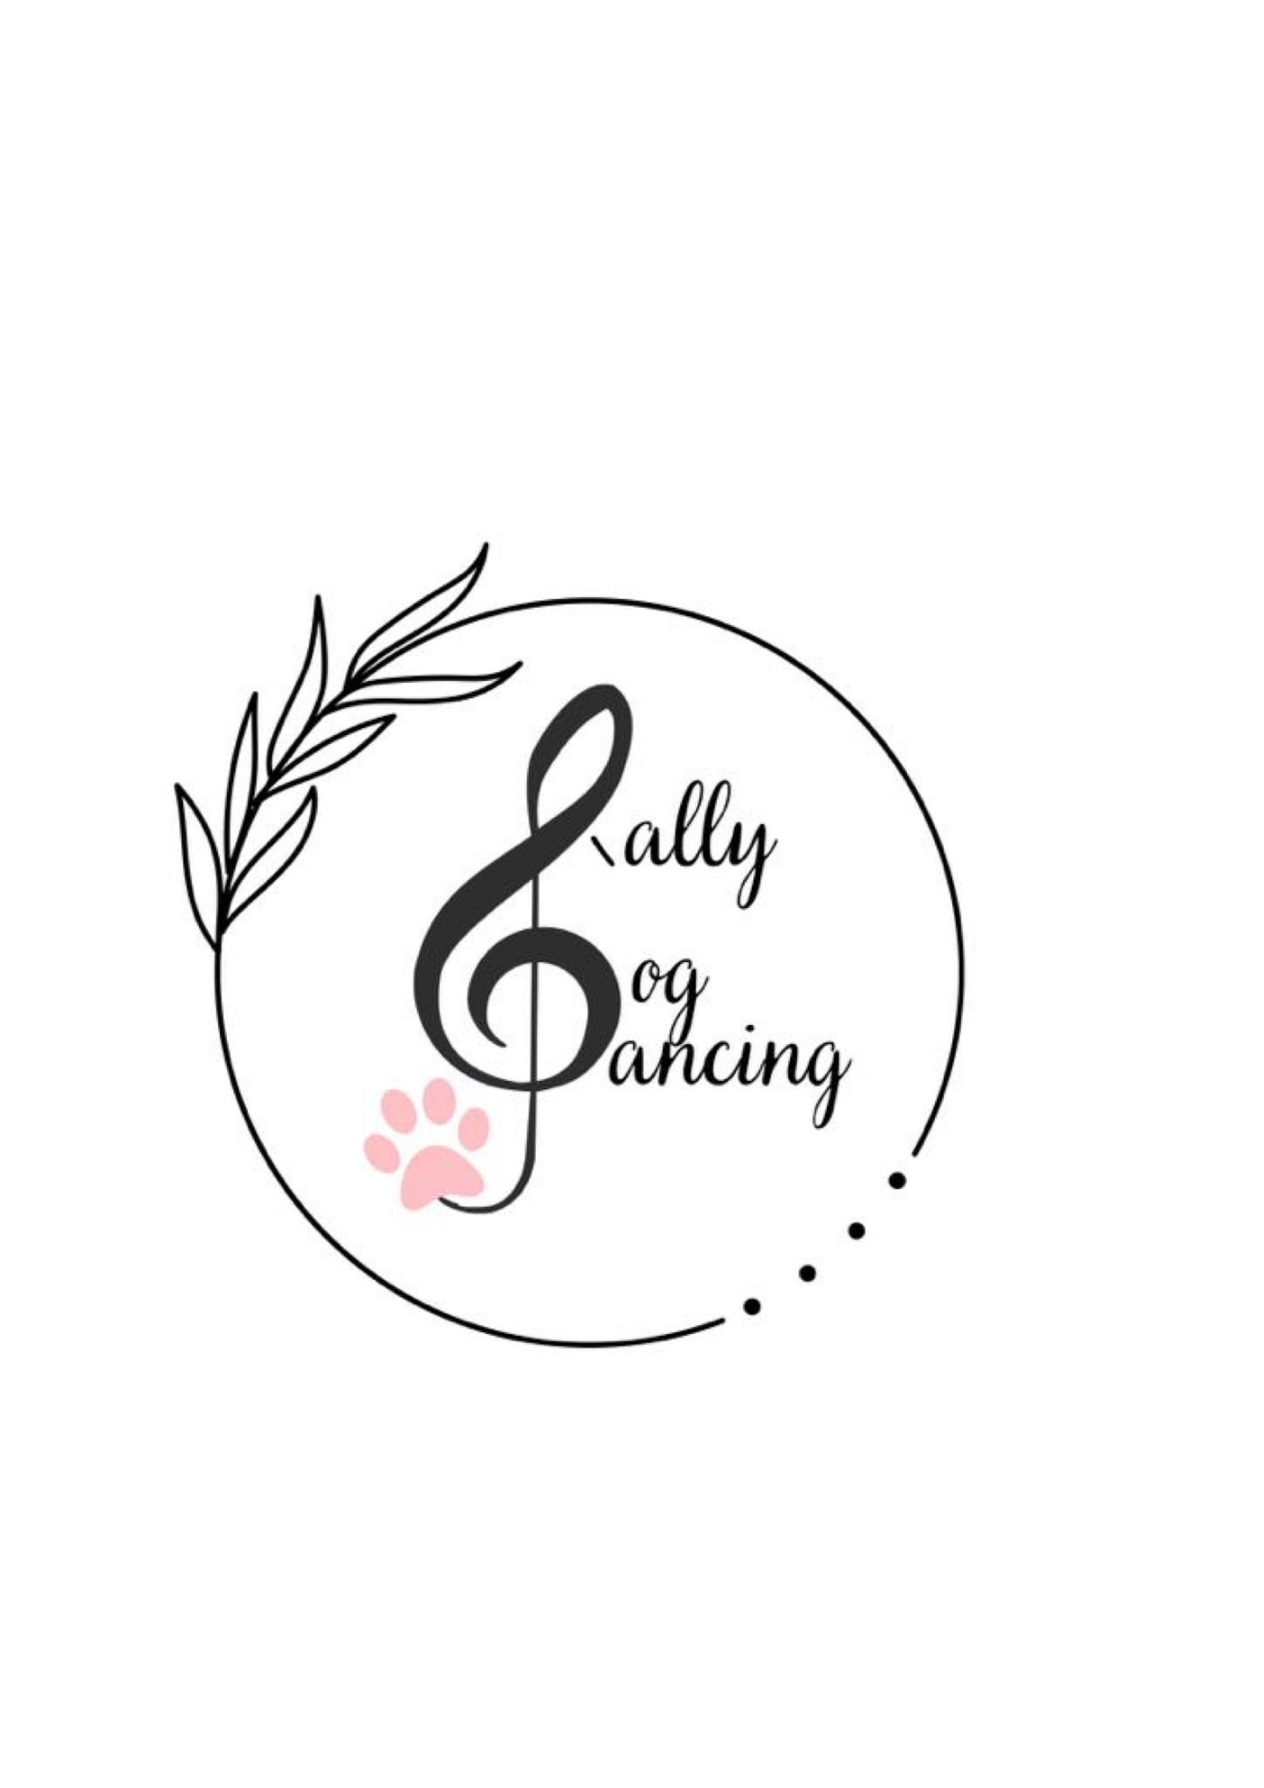
 | Výsledky zkoušek Rally DogDancingu DDCCR

 |  | Datum a místo konání | 29.7.2026 Červená Řečice

 |  | 1. rozhodčí a stupeň | Lenka Ičo Zábranská - RDZ

Číslo VK | Vydáno kým | Jméno a příjmení | Jméno psa/feny | Plemeno | Zkouška | Body | Známka | MoRD, CoRD
155 | Lenka Ičo Zábranská | Jiří Matějka | Hilarius Regina Canum | border kolie (BOC) | RDZ | 94 | Velmi dobře
180 | Lenka Ičo Zábranská | Drahomíra Schneiderová | Kvído | kříženec | RDZ | 97 | Velmi dobře
206 | Lenka Ičo Zábranská | Karolína Kalhotková | Electra Taarika Mea | australský ovčák (AUO) | RDZ | 102 | Výborně
212 | Lenka Ičo Zábranská | Marie Klůsová | James Sonak | papillon (PAP) | RDZ | 106 | Výborně
155 |  | Jiří Matějka | Hilarius Regina Canum | border kolie (BOC) | RDZ | 101 | Výborně
180 |  | Drahomíra Schneiderová | Kvído | kříženec | RDZ | 101 | Výborně
206 |  | Karolína Kalhotková | Electra Taarika Mea | australský ovčák (AUO) | RDZ | 110 | Výborně
212 |  | Marie Klůsová | James Sonak | papillon (PAP) | RDZ | 86 | Velmi dobře

